Задание
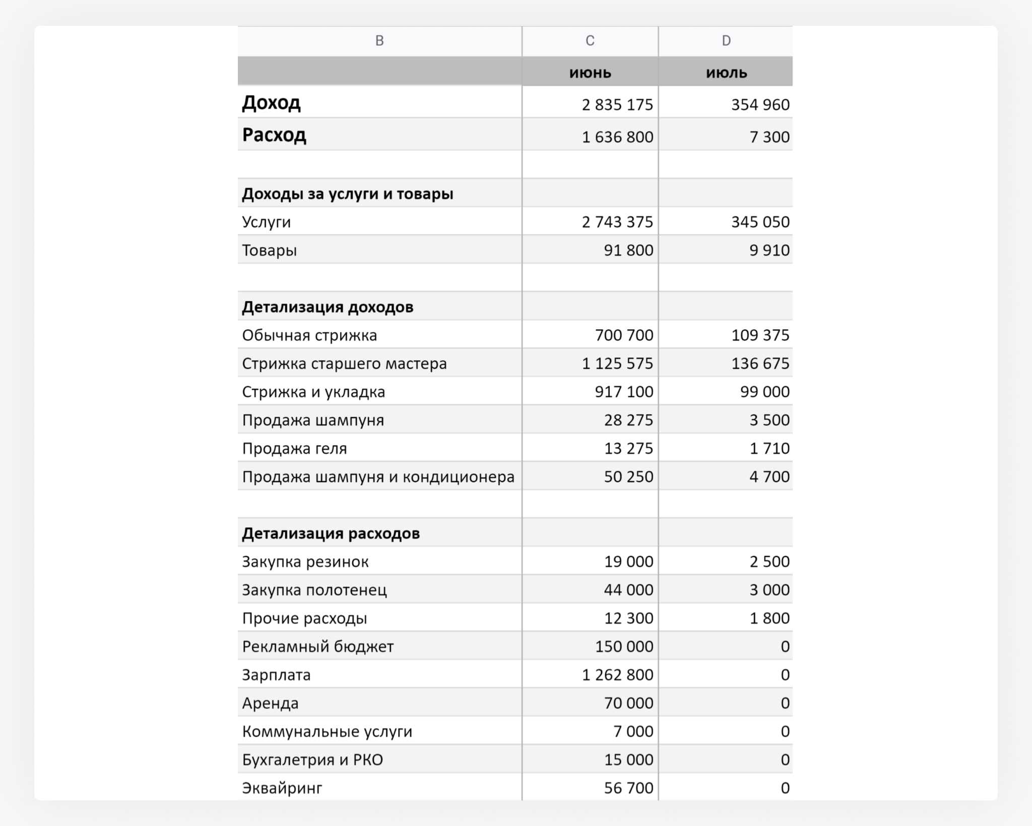
1. Напоминаем вам, как выглядела структура отчёта из первого урока. В вашем отчёте были данные за 2 месяца, а вам предстоит обработать за 6.
2. Вы можете сделать для каждого раздела отчёта отдельный лист со сводной таблицей или сделать много разных сводных таблиц на одном листе. Решать вам.

